상품제안서
칼라인쇄 볼마커 | 상품코드: F05706

 |  |  |  |  |  |  | 02-412-0044 | www.easy1.co.kr
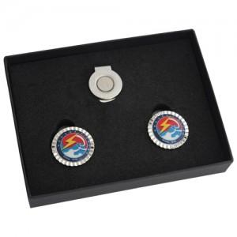 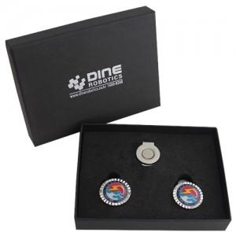

【상세/제작정보】 | 기본 흰색종이케이스 입니다.

【인쇄/포장옵션】 | 풀칼라 / 포장지포장

【공급단가】 | 수량 | 100~ | 300~ | 500~ | 1,000~ | 3,000~
*VAT별도 | 단가 | 4,720원 | 4,550원 | 4,370원 | 4,200원 | 4,090원

【상품 URL】 | https://dev.easy1.co.kr:443/src/goods_detail.php?gdno=5706

